상품제안서
해피니스 미용티슈 (70매) 기성품 | 상품코드: F23838

 |  |  |  |  |  |  | 02-412-0044 | www.easy1.co.kr
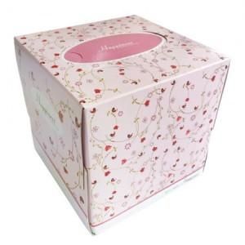

【상세/제작정보】 | 해피니스 미용티슈 (70매) 기성품

【인쇄/포장옵션】 | / 1박스 60개씩 포장

【공급단가】 | 수량 | 600~ | 1,200~ | 1,800~ | 3,000~ | 6,000~
*VAT별도 | 단가 | 700원 | 670원 | 650원 | 620원 | 600원

【상품 URL】 | http://www.easy1.co.kr/src/goods_detail.php?gdno=23838

